DADOS_INICIAIS
Obra | Estreito
Empresa | D'Lohn Empreendimentos
Revisão | R00
Arquitetura base | GEM-ETO-ARQ-EP-101/2/3/4/5/6/-R03
DADOS OBRA

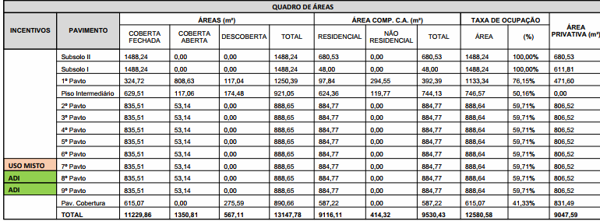
 | Descrição | Identificador | Unidade | Quantidade
 | ÁREA DO TERRENO | AT | M2 | 1,575.00
 | ÁREA TOTAL CONSTRUÍDA | AC | M2 | 13,147.78
 | UNIDADES RESIDENCIAIS | UR | UN | 84.00
 | Dormitórios | dorm | UN
 | Banheiros | ban | UN
 | UNIDADES COMERCIAIS | UC | UN | 5.00
 | Churrasqueiras | CHU | UN | 86.00
 | NÚMERO TOTAL DE PAVIMENTOS | NP | UN | 13.00
 | NÚMERO DE PAVIMENTOS TIPO | NPT | UN | 8.00
 | NÚMERO DE PAVIMENTOS TIPO DIFERENCIADOS | NPD | UN | -
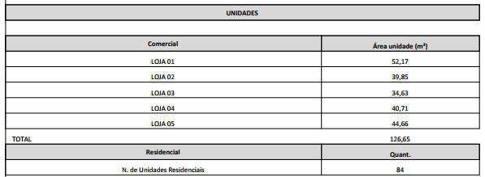
 | NÚMERO DE PAVIMENTOS DUPLEX | ND | UN | -
 | ÁREA DE PROJEÇÃO DA TORRE | APT | M2 | 948.31
 | PERÍMETRO DE PROJEÇÃO DA TORRE | PPT | M | 132.16
 | ÁREA DE LAZER | AL | M2 | 709.43
 | ÁREA DO EMBASAMENTO | AE | M2 | 2,171.44
 | ÁREA DE SUBSOLOS | S | M2 | 2,976.48
 | NÚMERO DE SUBSOLOS | NS | UN | 2.00
 | ÁREA DE PROJEÇÃO DO EMBASAMENTO | APE | M2 | 1,488.24
 | PERÍMETRO DE PROJEÇÃO DE EMBAMENTO | PE | M | 157.96
 | NÚMERO DE PAVIMENTOS DE EMBASAMENTO | NE | UN | 2.00

MOVIMENTAÇÃO_DE_TERRA
MOVIMENTAÇÃO DE TERRA
Data | 2025-03-11
Arquivo base | -
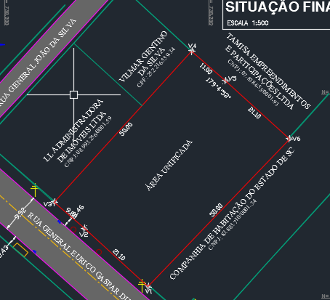
ESCAVAÇÃO VERTICAL DE SUBSOLO

Descrição | Área de subsolo (m2) | Altura do subsolo (m) | Volume total de escavação (m3) | Preço unitário de escavação (R$ / m3) | Valor total | Observação
Escavação | 1,488.24 | 6.00 | 8,929.44 | R$ 2.66 | R$ 26,127.54
Movimentação de bota-fora |  |  | 11,608.27 | R$ 45.45 | R$ 580,355.56 | 30% de empolamento
TOTAL |  |  |  |  | R$ 606,483.10

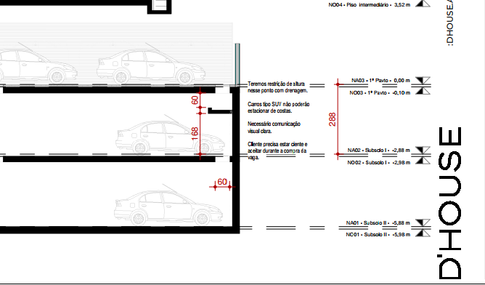
REBAIXAMENTO DE LENÇOL FREÁTICO

Descrição | Quantidade (dias) |  |  | Preço unitário de rebaixamento (R$ / dias) | Valor total | Observação
Rebaixamento de lençol | - |  |  | R$ 200.00 | R$ - | Sem rebaixamento
TOTAL |  |  |  |  | R$ -

ESCAVAÇÃO E REATERRO DE VALAS

Descrição | Parâmetro |  | Volume total de escavação (m3) | Preço unitário (R$ / m3) | Valor total | Observação
Escavação mecanizada para blocos e baldrames | 1.30 | m³ / Vol infra | 444.98 | R$ 36.36 | R$ 17,797.57
Reaterro para blocos e baldrames | 0.60 | m³ / Vol Escavação | 102.69 | R$ 14.55 | R$ 1,643.53
Movimentação de bota-fora | 1.30 |  | 444.98 | R$ 45.45 | R$ 22,246.96
Movimentação de terra das estacas | 1.00 | m³ | 1,454.71 | R$ 68.18 | R$ 109,100.68
TOTAL |  |  |  |  | R$ 150,788.74

REGULARIZAÇÃO E APILOAMENTO DE FUNDO DE VALAS

Descrição | Parâmetro |  | Área de lastro (m²) | Preço unitário (R$ / m2) | Valor total | Observação
Lastro de concreto magto e=10cm | 0.80 | m² / APE | 1,190.59 | R$ 37.00 | R$ 48,457.09 |  | 32.56
TOTAL |  |  |  |  | R$ 48,457.09

TOTAL MOVIMENTAÇÃO DE TERRA |  |  |  |  | R$ 805,728.93 | R$ 61.28

PISO E TETO
Obra | Estreito
Empresa | D'Lohn Empreendimentos
Revisão | R00
Data | 2025-03-10
LEVANTAMENTO QUANTITATIVO

REVESTIMENTOS E ACABAMENTOS DE PISO E TETO

 | LEVANTAMENTO DE PROJETO |  |  |  |  |  |  |  |  | CONTRAPISO
 | Pavimento | Ambiente | Área (m²) | Material | Contrapiso (Sim/Não) | Forro | Repetição | Total |  | Revestimento | Área total
 | SUBSOLO 2 | GARAGEM | 778.19 | POLIDO | Não | Estucamento | 1 | 778.19 |  | Contrapiso | 9257.564
 | SUBSOLO 2 | RAMPA | 96.996 | CONCRETO ESCVADO | Não | Estucamento | 1 | 97.00 |  | Manta acústica | 7235.91
 | SUBSOLO 2 | ESCADA | 19.548 | CIMENTADO | Sim | Estucamento | 1 | 19.55 |  | FORRO
 | SUBSOLO 1 | GARAGEM | 778.19 | POLIDO | Não | Estucamento | 1 | 778.19 |  | Revestimento | Área total
 | SUBSOLO 1 | RAMPA | 96.996 | CONCRETO ESCVADO | Não | Estucamento | 1 | 97.00 |  | Estucamento | 3110.626
 | SUBSOLO 1 | ESCADA | 19.548 | CIMENTADO | Sim | Estucamento | 1 | 19.55 |  | Gesso | 6751.37
 | TERREO / 1 PAV | PASSEIO | 134.11 | CONCRETO CALÇADA | Não | - | 1 | 134.11 |  | Madeira | 1219.45
 | TERREO / 1 PAV | ACESSO GARAGEM | 114.55 | POLIDO | Não | - | 1 | 114.55
 | TERREO / 1 PAV | GARAGEM | 746.82 | POLIDO | Não | Estucamento | 1 | 746.82 | parte descoberta
 | TERREO / 1 PAV | CISTERNAS | 67.69 | POLIDO | Não | Estucamento | 1 | 67.69 | parte descoberta
 | TERREO / 1 PAV | LOJA01 | 29.99 | PORCELANATO | Sim | Gesso | 1 | 29.99 |  | ACABAMENTOS
 | TERREO / 1 PAV | LOJA02 | 29.92 | PORCELANATO | Sim | Gesso | 1 | 29.92 |  | Material | Área total
 | TERREO / 1 PAV | LOJA03 | 33.19 | PORCELANATO | Sim | Gesso | 1 | 33.19 |  | POLIDO | 2485.44
 | TERREO / 1 PAV | LOJA04 | 71.66 | PORCELANATO | Sim | Gesso | 1 | 71.66 |  | CONCRETO ESCVADO | 193.99
 | TERREO / 1 PAV | WC PCD LOJAS | 12.48 | PORCELANATO | Sim | Gesso | 1 | 12.48 |  | CIMENTADO | 500.98
 | TERREO / 1 PAV | DEPÓSITO DE LIXO | 15.38 | CERAMICA | Sim | Gesso | 1 | 15.38 |  | CONCRETO CALÇADA | 134.11
 | TERREO / 1 PAV | HALL | 23.11 | PORCELANATO | Sim | Gesso | 1 | 23.11 |  | PORCELANATO | 4938.99
 | TERREO / 1 PAV | CIRCULAÇÃO | 24.31 | PORCELANATO | Sim | Gesso | 1 | 24.31 |  | CERAMICA | 27.20
 | TERREO / 1 PAV | ENTREGAS | 3.03 | PORCELANATO | Sim | Gesso | 1 | 3.03 |  | EMBORRACHADO | 126.98
 | TERREO / 1 PAV | ZELADORIA | 8.35 | CERAMICA | Sim | Gesso | 1 | 8.35 |  | VINILICO | 2328.21
 | TERREO / 1 PAV | BWC | 3.47 | CERAMICA | Sim | Gesso | 1 | 3.47 |  | MADEIRA | 7.41
 | TERREO / 1 PAV | QGM | 11.42 | CIMENTADO | Sim | - | 1 | 11.42 |  | DECK | 96.22
 | TERREO / 1 PAV | ESCADA | 23.59 | CIMENTADO | Sim | Estucamento | 1 | 23.59 |  | PASTILHA | 54.96
 | PAV INTERMEDIARIO | LOJA01 | 13.15 | PORCELANATO | Sim | Gesso | 1 | 13.15 |  | - | 1504.95
 | PAV INTERMEDIARIO | LOJA02 | 14.68 | PORCELANATO | Sim | Gesso | 1 | 14.68
 | PAV INTERMEDIARIO | LOJA03 | 15.63 | PORCELANATO | Sim | Gesso | 1 | 15.63
 | PAV INTERMEDIARIO | LOJA04 | 34.46 | PORCELANATO | Sim | Gesso | 1 | 34.46
 | PAV INTERMEDIARIO | ESCADA LOJAS | 9.3 | PORCELANATO | Sim | Estucamento | 4 | 37.20
 | PAV INTERMEDIARIO | ACADEMIA | 92.36 | EMBORRACHADO | Sim | Gesso | 1 | 92.36
 | PAV INTERMEDIARIO | MARKET | 11.33 | PORCELANATO | Sim | Gesso | 1 | 11.33
 | PAV INTERMEDIARIO | CIRCULAÇÃO | 50.28 | PORCELANATO | Sim | Gesso | 1 | 50.28
 | PAV INTERMEDIARIO | VENDING MACHINES | 2.6 | PORCELANATO | Sim | Gesso | 1 | 2.60
 | PAV INTERMEDIARIO | COWORKING | 9.73 | VINILICO | Sim | Gesso | 1 | 9.73
 | PAV INTERMEDIARIO | SALA DE JOGOS | 39.9 | PORCELANATO | Sim | Gesso | 1 | 39.90
 | PAV INTERMEDIARIO | BRINQUEDOTECA | 34.62 | EMBORRACHADO | Sim | Gesso | 1 | 34.62
 | PAV INTERMEDIARIO | SALÃO DE FESTAS | 90.44 | PORCELANATO | Sim | Gesso | 1 | 90.44
 | PAV INTERMEDIARIO | ESPAÇO GOURMET | 64.15 | PORCELANATO | Sim | Gesso | 1 | 64.15
 | PAV INTERMEDIARIO | BWC | 7.83 | PORCELANATO | Sim | Gesso | 2 | 15.66
 | PAV INTERMEDIARIO | WC | 2.85 | PORCELANATO | Sim | Gesso | 1 | 2.85
 | PAV INTERMEDIARIO | WC PCD | 3.09 | PORCELANATO | Sim | Gesso | 1 | 3.09
 | PAV INTERMEDIARIO | PET PLACE | 21.23 | PORCELANATO | Sim | Gesso | 1 | 21.23
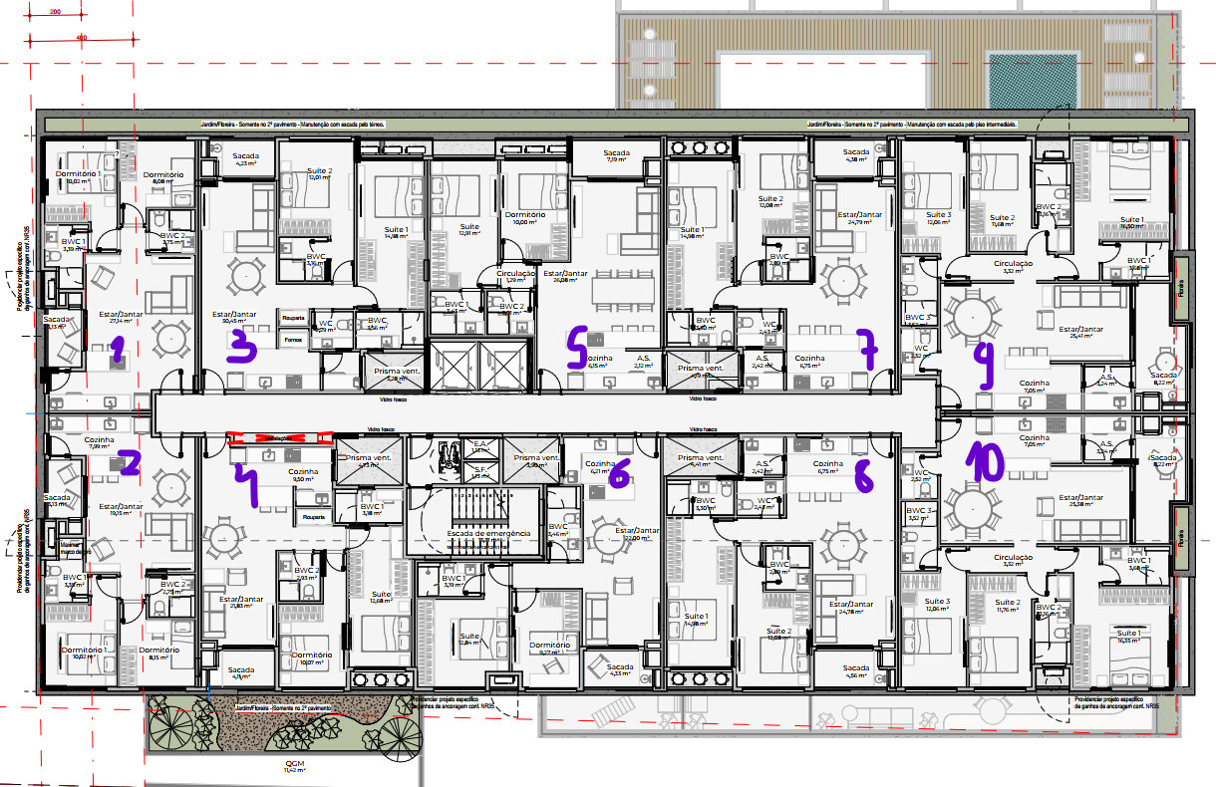
 | PAV INTERMEDIARIO | AREA EXTERNA | 131.94 | PORCELANATO | Sim | Gesso | 1 | 131.94
 | PAV INTERMEDIARIO | SAUNA | 7.41 | MADEIRA | Sim | Gesso | 1 | 7.41
 | PAV INTERMEDIARIO | AREA PISCINA | 96.22 | DECK | Sim | - | 1 | 96.22
 | PAV INTERMEDIARIO | PISCINA | 54.96 | PASTILHA | Sim | - | 1 | 54.96
 | PAV INTERMEDIARIO | ESCADA | 21.008 | CIMENTADO | Sim | Estucamento | 1 | 21.01
 | PAV INTERMEDIARIO | MARQUISE | 328.34 | - | Não | Madeira | 1 | 328.34
 | 2º PAV - APTO 01/02 | ESTAR | 19.15 | PORCELANATO | Sim | Gesso | 2 | 38.30
 | 2º PAV - APTO 01/02 | COZINHA | 7.99 | PORCELANATO | Sim | Gesso | 2 | 15.98
 | 2º PAV - APTO 01/02 | DORM 1 | 10.02 | VINILICO | Sim | Gesso | 2 | 20.04
 | 2º PAV - APTO 01/02 | DORM 2 | 8.15 | VINILICO | Sim | Gesso | 2 | 16.30
 | 2º PAV - APTO 01/02 | BWC 1 | 3.39 | PORCELANATO | Sim | Gesso | 2 | 6.78
 | 2º PAV - APTO 01/02 | BWC 2 | 2.75 | PORCELANATO | Sim | Gesso | 2 | 5.50
 | 2º PAV - APTO 01/02 | SACADA | 3.13 | PORCELANATO | Sim | Madeira | 2 | 6.26
 | 2º PAV - APTO 01/02 | AT | 6.26 | CIMENTADO | Sim | Estucamento | 2 | 12.52
 | 2º PAV - APTO 03 | ESTAR | 30.45 | PORCELANATO | Sim | Gesso | 1 | 30.45
 | 2º PAV - APTO 03 | SUITE 1 | 14.98 | VINILICO | Sim | Gesso | 1 | 14.98
 | 2º PAV - APTO 03 | SUITE 2 | 12.01 | VINILICO | Sim | Gesso | 1 | 12.01
 | 2º PAV - APTO 03 | BWC 1 | 3.56 | PORCELANATO | Sim | Gesso | 1 | 3.56
 | 2º PAV - APTO 03 | BWC 2 | 3.16 | PORCELANATO | Sim | Gesso | 1 | 3.16
 | 2º PAV - APTO 03 | WC | 2.29 | PORCELANATO | Sim | Gesso | 1 | 2.29
 | 2º PAV - APTO 03 | SACADA | 4.23 | PORCELANATO | Sim | Madeira | 1 | 4.23
 | 2º PAV - APTO 03 | AT | 1.71 | CIMENTADO | Sim | Estucamento | 1 | 1.71
 | 2º PAV - APTO 04 | ESTAR | 21.83 | PORCELANATO | Sim | Gesso | 1 | 21.83
 | 2º PAV - APTO 04 | COZINHA | 9.5 | PORCELANATO | Sim | Gesso | 1 | 9.50
 | 2º PAV - APTO 04 | DORM | 12.68 | VINILICO | Sim | Gesso | 1 | 12.68
 | 2º PAV - APTO 04 | SUITE | 10.07 | VINILICO | Sim | Gesso | 1 | 10.07
 | 2º PAV - APTO 04 | BWC SUITE | 3.18 | PORCELANATO | Sim | Gesso | 1 | 3.18
 | 2º PAV - APTO 04 | BWC | 2.93 | PORCELANATO | Sim | Gesso | 1 | 2.93
 | 2º PAV - APTO 04 | SACADA | 4.11 | PORCELANATO | Sim | Madeira | 1 | 4.11
 | 2º PAV - APTO 04 | JARDIM | 22.36 | - | Sim | - | 1 | 22.36
 | 2º PAV - APTO 04 | AT | 1.48 | CIMENTADO | Sim | Estucamento | 1 | 1.48
 | 2º PAV - APTO 05 | ESTAR | 26.08 | PORCELANATO | Sim | Gesso | 1 | 26.08
 | 2º PAV - APTO 05 | COZINHA | 6.45 | PORCELANATO | Sim | Gesso | 1 | 6.45
 | 2º PAV - APTO 05 | AS | 2.12 | PORCELANATO | Sim | Gesso | 1 | 2.12
 | 2º PAV - APTO 05 | CIRCULAÇÃO | 1.29 | VINILICO | Sim | Gesso | 1 | 1.29
 | 2º PAV - APTO 05 | SUITE 1 | 12.91 | VINILICO | Sim | Gesso | 1 | 12.91
 | 2º PAV - APTO 05 | SUITE 2 | 10 | VINILICO | Sim | Gesso | 1 | 10.00
 | 2º PAV - APTO 05 | BWC 1 | 3.43 | PORCELANATO | Sim | Gesso | 1 | 3.43
 | 2º PAV - APTO 05 | BWC 2 | 3.01 | PORCELANATO | Sim | Gesso | 1 | 3.01
 | 2º PAV - APTO 05 | SACADA | 7.19 | PORCELANATO | Sim | Madeira | 1 | 7.19
 | 2º PAV - APTO 05 | AT | 3.35 | CIMENTADO | Sim | Estucamento | 1 | 3.35
 | 2º PAV - APTO 06 | ESTAR | 22 | PORCELANATO | Sim | Gesso | 1 | 22.00
 | 2º PAV - APTO 06 | COZINHA | 6.21 | PORCELANATO | Sim | Gesso | 1 | 6.21
 | 2º PAV - APTO 06 | DORM | 9.27 | VINILICO | Sim | Gesso | 1 | 9.27
 | 2º PAV - APTO 06 | SUITE | 12.84 | VINILICO | Sim | Gesso | 1 | 12.84
 | 2º PAV - APTO 06 | BWC SUITE | 3.19 | PORCELANATO | Sim | Gesso | 1 | 3.19
 | 2º PAV - APTO 06 | BWC | 3.46 | PORCELANATO | Sim | Gesso | 1 | 3.46
 | 2º PAV - APTO 06 | SACADA | 4.33 | PORCELANATO | Sim | Madeira | 1 | 4.33
 | 2º PAV - APTO 06 | AT | 0.46 | CIMENTADO | Sim | Estucamento | 1 | 0.46
 | 2º PAV - APTO 07/8 | ESTAR | 24.79 | PORCELANATO | Sim | Gesso | 2 | 49.58
 | 2º PAV - APTO 07/8 | COZINHA | 6.75 | PORCELANATO | Sim | Gesso | 2 | 13.50
 | 2º PAV - APTO 07/8 | AS | 2.42 | PORCELANATO | Sim | Gesso | 2 | 4.84
 | 2º PAV - APTO 07/8 | WC | 2.43 | PORCELANATO | Sim | Gesso | 2 | 4.86
 | 2º PAV - APTO 07/8 | SUITE 1 | 14.98 | VINILICO | Sim | Gesso | 2 | 29.96
 | 2º PAV - APTO 07/8 | SUITE 2 | 12.08 | VINILICO | Sim | Gesso | 2 | 24.16
 | 2º PAV - APTO 07/8 | BWC 1 | 3.3 | PORCELANATO | Sim | Gesso | 2 | 6.60
 | 2º PAV - APTO 07/8 | BWC 2 | 2.89 | PORCELANATO | Sim | Gesso | 2 | 5.78
 | 2º PAV - APTO 07/8 | SACADA | 4.38 | PORCELANATO | Sim | Madeira | 2 | 8.76
 | 2º PAV - APTO 07/8 | AT | 1.48 | CIMENTADO | Sim | Estucamento | 2 | 2.96
 | 2º PAV - APTO 09/10 | ESTAR | 25.41 | PORCELANATO | Sim | Gesso | 2 | 50.82
 | 2º PAV - APTO 09/10 | COZINHA | 7.05 | PORCELANATO | Sim | Gesso | 2 | 14.10
 | 2º PAV - APTO 09/10 | AS | 3.24 | PORCELANATO | Sim | Gesso | 2 | 6.48
 | 2º PAV - APTO 09/10 | WC | 2.52 | PORCELANATO | Sim | Gesso | 2 | 5.04
 | 2º PAV - APTO 09/10 | SUITE 1 | 16.5 | VINILICO | Sim | Gesso | 2 | 33.00
 | 2º PAV - APTO 09/10 | SUITE 2 | 11.68 | VINILICO | Sim | Gesso | 2 | 23.36
 | 2º PAV - APTO 09/10 | SUITE 3 | 12.06 | VINILICO | Sim | Gesso | 2 | 24.12
 | 2º PAV - APTO 09/10 | BWC 1 | 3.68 | PORCELANATO | Sim | Gesso | 2 | 7.36
 | 2º PAV - APTO 09/10 | BWC 2 | 3.16 | PORCELANATO | Sim | Gesso | 2 | 6.32
 | 2º PAV - APTO 09/10 | BWC 3 | 3.52 | PORCELANATO | Sim | Gesso | 2 | 7.04
 | 2º PAV - APTO 09/10 | SACADA | 8.22 | PORCELANATO | Sim | Madeira | 2 | 16.44
 | 2º PAV - APTO 09/10 | AT | 0.46 | CIMENTADO | Sim | Estucamento | 2 | 0.92
 | 2º PAV - APTO 09/10 | FLOREIRA | 1.32 | - | Sim | Madeira | 2 | 2.64
 | 2º PAV | FLOREIRA | 24.3 | - | Sim | Madeira | 1 | 24.30
 | 2º PAV | ESCADA | 21.168 | CIMENTADO | Sim | Estucamento | 1 | 21.17
 | TIPO (X7) | ESTAR | 19.15 | PORCELANATO | Sim | Gesso | 14 | 268.10
 | TIPO (X7) | COZINHA | 7.99 | PORCELANATO | Sim | Gesso | 14 | 111.86
 | TIPO (X7) | DORM 1 | 10.02 | VINILICO | Sim | Gesso | 14 | 140.28
 | TIPO (X7) | DORM 2 | 8.15 | VINILICO | Sim | Gesso | 14 | 114.10
 | TIPO (X7) | BWC 1 | 3.39 | PORCELANATO | Sim | Gesso | 14 | 47.46
 | TIPO (X7) | BWC 2 | 2.75 | PORCELANATO | Sim | Gesso | 14 | 38.50
 | TIPO (X7) | SACADA | 3.13 | PORCELANATO | Sim | Madeira | 14 | 43.82
 | TIPO (X7) | AT | 6.26 | CIMENTADO | Sim | Estucamento | 14 | 87.64
 | TIPO (X7) | ESTAR | 30.45 | PORCELANATO | Sim | Gesso | 7 | 213.15
 | TIPO (X7) | SUITE 1 | 14.98 | VINILICO | Sim | Gesso | 7 | 104.86
 | TIPO (X7) | SUITE 2 | 12.01 | VINILICO | Sim | Gesso | 7 | 84.07
 | TIPO (X7) | BWC 1 | 3.56 | PORCELANATO | Sim | Gesso | 7 | 24.92
 | TIPO (X7) | BWC 2 | 3.16 | PORCELANATO | Sim | Gesso | 7 | 22.12
 | TIPO (X7) | WC | 2.29 | PORCELANATO | Sim | Gesso | 7 | 16.03
 | TIPO (X7) | SACADA | 4.23 | PORCELANATO | Sim | Madeira | 7 | 29.61
 | TIPO (X7) | AT | 1.71 | CIMENTADO | Sim | Estucamento | 7 | 11.97
 | TIPO (X7) | ESTAR | 21.83 | PORCELANATO | Sim | Gesso | 7 | 152.81
 | TIPO (X7) | COZINHA | 9.5 | PORCELANATO | Sim | Gesso | 7 | 66.50
 | TIPO (X7) | DORM | 12.68 | VINILICO | Sim | Gesso | 7 | 88.76
 | TIPO (X7) | SUITE | 10.07 | VINILICO | Sim | Gesso | 7 | 70.49
 | TIPO (X7) | BWC SUITE | 3.18 | PORCELANATO | Sim | Gesso | 7 | 22.26
 | TIPO (X7) | BWC | 2.93 | PORCELANATO | Sim | Gesso | 7 | 20.51
 | TIPO (X7) | SACADA | 4.11 | PORCELANATO | Sim | Madeira | 7 | 28.77
 | TIPO (X7) | JARDIM | 22.36 | - | Sim | - | 7 | 156.52
 | TIPO (X7) | AT | 1.48 | CIMENTADO | Sim | Estucamento | 7 | 10.36
 | TIPO (X7) | ESTAR | 26.08 | PORCELANATO | Sim | Gesso | 7 | 182.56
 | TIPO (X7) | COZINHA | 6.45 | PORCELANATO | Sim | Gesso | 7 | 45.15
 | TIPO (X7) | AS | 2.12 | PORCELANATO | Sim | Gesso | 7 | 14.84
 | TIPO (X7) | CIRCULAÇÃO | 1.29 | VINILICO | Sim | Gesso | 7 | 9.03
 | TIPO (X7) | SUITE 1 | 12.91 | VINILICO | Sim | Gesso | 7 | 90.37
 | TIPO (X7) | SUITE 2 | 10 | VINILICO | Sim | Gesso | 7 | 70.00
 | TIPO (X7) | BWC 1 | 3.43 | PORCELANATO | Sim | Gesso | 7 | 24.01
 | TIPO (X7) | BWC 2 | 3.01 | PORCELANATO | Sim | Gesso | 7 | 21.07
 | TIPO (X7) | SACADA | 7.19 | PORCELANATO | Sim | Madeira | 7 | 50.33
 | TIPO (X7) | AT | 3.35 | CIMENTADO | Sim | Estucamento | 7 | 23.45
 | TIPO (X7) | ESTAR | 22 | PORCELANATO | Sim | Gesso | 7 | 154.00
 | TIPO (X7) | COZINHA | 6.21 | PORCELANATO | Sim | Gesso | 7 | 43.47
 | TIPO (X7) | DORM | 9.27 | VINILICO | Sim | Gesso | 7 | 64.89
 | TIPO (X7) | SUITE | 12.84 | VINILICO | Sim | Gesso | 7 | 89.88
 | TIPO (X7) | BWC SUITE | 3.19 | PORCELANATO | Sim | Gesso | 7 | 22.33
 | TIPO (X7) | BWC | 3.46 | PORCELANATO | Sim | Gesso | 7 | 24.22
 | TIPO (X7) | SACADA | 4.33 | PORCELANATO | Sim | Madeira | 7 | 30.31
 | TIPO (X7) | AT | 0.46 | CIMENTADO | Sim | Estucamento | 7 | 3.22
 | TIPO (X7) | ESTAR | 24.79 | PORCELANATO | Sim | Gesso | 14 | 347.06
 | TIPO (X7) | COZINHA | 6.75 | PORCELANATO | Sim | Gesso | 14 | 94.50
 | TIPO (X7) | AS | 2.42 | PORCELANATO | Sim | Gesso | 14 | 33.88
 | TIPO (X7) | WC | 2.43 | PORCELANATO | Sim | Gesso | 14 | 34.02
 | TIPO (X7) | SUITE 1 | 14.98 | VINILICO | Sim | Gesso | 14 | 209.72
 | TIPO (X7) | SUITE 2 | 12.08 | VINILICO | Sim | Gesso | 14 | 169.12
 | TIPO (X7) | BWC 1 | 3.3 | PORCELANATO | Sim | Gesso | 14 | 46.20
 | TIPO (X7) | BWC 2 | 2.89 | PORCELANATO | Sim | Gesso | 14 | 40.46
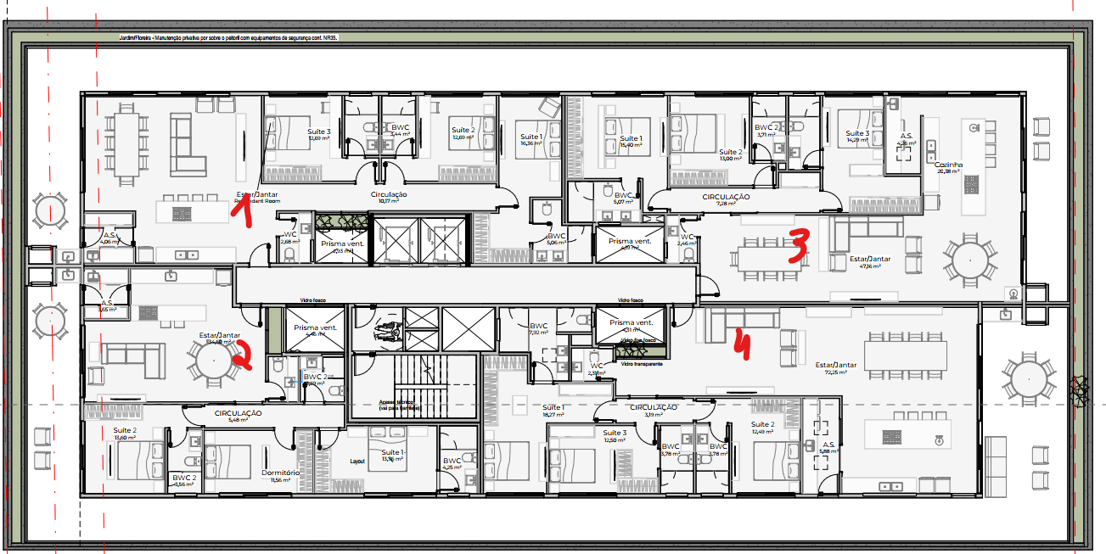
 | TIPO (X7) | SACADA | 4.38 | PORCELANATO | Sim | Madeira | 14 | 61.32
 | TIPO (X7) | AT | 1.48 | CIMENTADO | Sim | Estucamento | 14 | 20.72
 | TIPO (X7) | ESTAR | 25.41 | PORCELANATO | Sim | Gesso | 14 | 355.74
 | TIPO (X7) | COZINHA | 7.05 | PORCELANATO | Sim | Gesso | 14 | 98.70
 | TIPO (X7) | AS | 3.24 | PORCELANATO | Sim | Gesso | 14 | 45.36
 | TIPO (X7) | WC | 2.52 | PORCELANATO | Sim | Gesso | 14 | 35.28
 | TIPO (X7) | SUITE 1 | 16.5 | VINILICO | Sim | Gesso | 14 | 231.00
 | TIPO (X7) | SUITE 2 | 11.68 | VINILICO | Sim | Gesso | 14 | 163.52
 | TIPO (X7) | SUITE 3 | 12.06 | VINILICO | Sim | Gesso | 14 | 168.84
 | TIPO (X7) | BWC 1 | 3.68 | PORCELANATO | Sim | Gesso | 14 | 51.52
 | TIPO (X7) | BWC 2 | 3.16 | PORCELANATO | Sim | Gesso | 14 | 44.24
 | TIPO (X7) | BWC 3 | 3.52 | PORCELANATO | Sim | Gesso | 14 | 49.28
 | TIPO (X7) | SACADA | 8.22 | PORCELANATO | Sim | Madeira | 14 | 115.08
 | TIPO (X7) | AT | 0.46 | CIMENTADO | Sim | Estucamento | 14 | 6.44
 | TIPO (X7) | FLOREIRA | 1.32 | - | Sim | Madeira | 14 | 18.48
 | TIPO (X7) | FLOREIRA | 24.3 | - | Sim | Madeira | 7 | 170.10
 | TIPO (X7) | ESCADA | 21.168 | CIMENTADO | Sim | Estucamento | 7 | 148.18
 | COBERTURA - APTO 01 | ESTAR+CIRC | 57.78 | PORCELANATO | Sim | Gesso | 1 | 57.78
 | COBERTURA - APTO 01 | AS | 4.06 | PORCELANATO | Sim | Gesso | 1 | 4.06
 | COBERTURA - APTO 01 | WC | 2.68 | PORCELANATO | Sim | Gesso | 1 | 2.68
 | COBERTURA - APTO 01 | FLOREIRA INTERNA | 1.26 | - | Sim | - | 1 | 1.26
 | COBERTURA - APTO 01 | SUITE 1 | 16.36 | VINILICO | Sim | Gesso | 1 | 16.36
 | COBERTURA - APTO 01 | SUITE 2 | 12.69 | VINILICO | Sim | Gesso | 1 | 12.69
 | COBERTURA - APTO 01 | SUITE 3 | 12.69 | VINILICO | Sim | Gesso | 1 | 12.69
 | COBERTURA - APTO 01 | BWC 1 | 5.06 | PORCELANATO | Sim | Gesso | 1 | 5.06
 | COBERTURA - APTO 01 | BWC 2 | 3.44 | PORCELANATO | Sim | Gesso | 1 | 3.44
 | COBERTURA - APTO 01 | BWC 3 | 3.44 | PORCELANATO | Sim | Gesso | 1 | 3.44
 | COBERTURA - APTO 01 | SACADA | 54.44 | PORCELANATO | Sim | Madeira | 1 | 54.44
 | COBERTURA - APTO 02 | ESTAR | 34.6 | PORCELANATO | Sim | Gesso | 1 | 34.60
 | COBERTURA - APTO 02 | AS | 3.65 | PORCELANATO | Sim | Gesso | 1 | 3.65
 | COBERTURA - APTO 02 | CIRCULAÇÃO | 5.48 | VINILICO | Sim | Gesso | 1 | 5.48
 | COBERTURA - APTO 02 | FLOREIRA INTERNA | 1.26 | - | Sim | - | 1 | 1.26
 | COBERTURA - APTO 02 | SUITE 1 | 13.76 | VINILICO | Sim | Gesso | 1 | 13.76
 | COBERTURA - APTO 02 | SUITE 2 | 13.6 | VINILICO | Sim | Gesso | 1 | 13.60
 | COBERTURA - APTO 02 | DORM | 11.56 | VINILICO | Sim | Gesso | 1 | 11.56
 | COBERTURA - APTO 02 | BWC 1 | 4.25 | PORCELANATO | Sim | Gesso | 1 | 4.25
 | COBERTURA - APTO 02 | BWC 2 | 3.56 | PORCELANATO | Sim | Gesso | 1 | 3.56
 | COBERTURA - APTO 02 | BWC 3 | 3.29 | PORCELANATO | Sim | Gesso | 1 | 3.29
 | COBERTURA - APTO 02 | SACADA | 54.44 | PORCELANATO | Sim | Madeira | 1 | 54.44
 | COBERTURA - APTO 03 | ESTAR | 47.16 | PORCELANATO | Sim | Gesso | 1 | 47.16
 | COBERTURA - APTO 03 | COZINHA | 20.38 | PORCELANATO | Sim | Gesso | 1 | 20.38
 | COBERTURA - APTO 03 | AS | 4.26 | PORCELANATO | Sim | Gesso | 1 | 4.26
 | COBERTURA - APTO 03 | WC | 2.46 | PORCELANATO | Sim | Gesso | 1 | 2.46
 | COBERTURA - APTO 03 | CIRCULAÇÃO | 7.28 | VINILICO | Sim | Gesso | 1 | 7.28
 | COBERTURA - APTO 03 | SUITE 1 | 15.4 | VINILICO | Sim | Gesso | 1 | 15.40
 | COBERTURA - APTO 03 | SUITE 2 | 13 | VINILICO | Sim | Gesso | 1 | 13.00
 | COBERTURA - APTO 03 | SUITE 3 | 14.29 | VINILICO | Sim | Gesso | 1 | 14.29
 | COBERTURA - APTO 03 | BWC 1 | 5.07 | PORCELANATO | Sim | Gesso | 1 | 5.07
 | COBERTURA - APTO 03 | BWC 2 | 3.71 | PORCELANATO | Sim | Gesso | 1 | 3.71
 | COBERTURA - APTO 03 | BWC 3 | 3.88 | PORCELANATO | Sim | Gesso | 1 | 3.88
 | COBERTURA - APTO 03 | SACADA | 50.91 | PORCELANATO | Sim | Madeira | 1 | 50.91
 | COBERTURA - APTO 04 | ESTAR | 72.25 | PORCELANATO | Sim | Gesso | 1 | 72.25
 | COBERTURA - APTO 04 | AS | 5.88 | PORCELANATO | Sim | Gesso | 1 | 5.88
 | COBERTURA - APTO 04 | WC | 2.31 | PORCELANATO | Sim | Gesso | 1 | 2.31
 | COBERTURA - APTO 04 | FLOREIRA INTERNA | 1.26 | - | Sim | - | 1 | 1.26
 | COBERTURA - APTO 04 | CIRCULAÇÃO | 3.19 | VINILICO | Sim | Gesso | 1 | 3.19
 | COBERTURA - APTO 04 | SUITE 1 | 18.27 | VINILICO | Sim | Gesso | 1 | 18.27
 | COBERTURA - APTO 04 | SUITE 2 | 12.49 | VINILICO | Sim | Gesso | 1 | 12.49
 | COBERTURA - APTO 04 | SUITE 3 | 12.5 | VINILICO | Sim | Gesso | 1 | 12.50
 | COBERTURA - APTO 04 | BWC 1 | 7.92 | PORCELANATO | Sim | Gesso | 1 | 7.92
 | COBERTURA - APTO 04 | BWC 2 | 3.78 | PORCELANATO | Sim | Gesso | 1 | 3.78
 | COBERTURA - APTO 04 | BWC 3 | 3.78 | PORCELANATO | Sim | Gesso | 1 | 3.78
 | COBERTURA - APTO 04 | SACADA | 69.87 | PORCELANATO | Sim | Madeira | 1 | 69.87
 | COBERTURA | ESCADA | 21.168 | CIMENTADO | Sim | Estucamento | 1 | 21.17
 | COBERTURA | FLOREIRA | 35.37 | - | Sim | Madeira | 1 | 35.37
 | BARRILETE | LAJE IMPERMEABILIZADA | 684.43 | - | Sim | - | 1 | 684.43
 | BARRILETE | ESCADA | 17.208 | CIMENTADO | Sim | Estucamento | 1 | 17.21
 | BARRILETE | AT | 10.95 | CIMENTADO | Sim | Estucamento | 1 | 10.95
 | RESERVARTORIO | RESERVATORIO | 18.98 | - | Sim | Estucamento | 1 | 18.98
 | RESERVARTORIO | TSMPA RESERVATORIO | 39.65 | - | Sim | - | 1 | 39.65

